상품제안서
아리랑 페리자개 OTG 시즌2 (4GB~128GB) | 상품코드: F25480

 |  |  |  |  |  |  | 02-412-0044 | www.easy1.co.kr
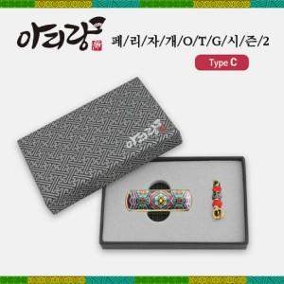

【상세/제작정보】

【인쇄/포장옵션】 | 레이저 / 싸바리케이스

【공급단가】 | 수량 | 50~ | 100~ | 500~ | 1,000~ | 2,000~
*VAT별도 | 8G | 15,600원 | 15,340원 | 14,950원 | 14,690원 | 14,300원
 | 16G | 18,000원 | 17,700원 | 17,250원 | 16,950원 | 16,500원
 | 32GB | 22,800원 | 22,420원 | 21,850원 | 21,460원 | 20,900원
 | 64GB | 30,000원 | 29,500원 | 28,750원 | 28,250원 | 27,500원

【상품 URL】 | https://dev.easy1.co.kr:443/src/goods_detail.php?gdno=25480

